Enid_Todos_los_parametros
Fecha (aaaammdd) | Observaciones | Muestra | Latitud | Longitud
 |  |  |  |  | In situ
 |  |  |  |  | pH | t°C | Cond. (μs/cm) | t°C | Disco de Secchi (cm) | Color / Olor del agua | Sól. totales (mg/L) orig | Sól. tot. (mg/L) dupl | Sól. tot. (mg/L) Prom | Sól. susp. (mg/L) orig | Sól. susp. (mg/L) dupl | Sól. susp. (mg/L) Prom | Turbiedad (NTU) Hach Prog 95 (orig) | Turbiedad (NTU) (dupl) | Turbiedad (NTU) Prom | Color Prog 19 (PtCO mg/L) | Color duplic (Pt Co mg/L) | Color (Pt Co mg/L) Prom |  | precipitaciones
20230411 | Prefectura suspendió el muestreo

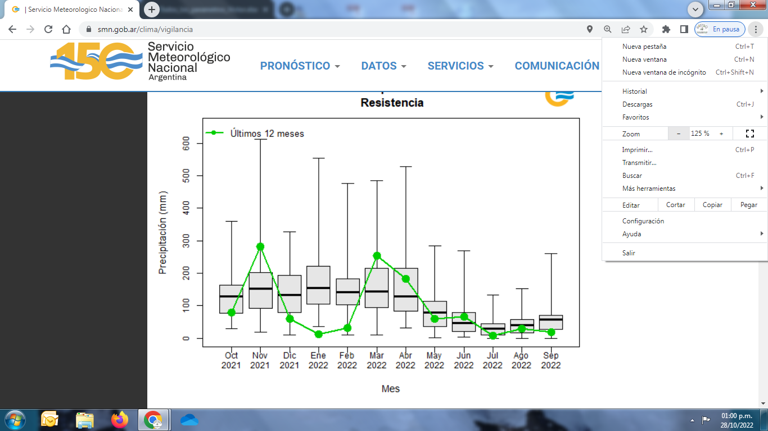
20230421 |  | RP1 |  |  | 7.3 |  | 177.7 |  | 10 | marrón turbio | 739 | 697 | 718 | 305 | 339 | 322 | 449 | 466 | 457.5 | 314 | 318 | 316

20230426

 |  |  |  |  |  |  |  |  |  |  |  |  |  |  |  |  |  |  |  |  |  |  |  |  |  |  |  | valor
20230511 | Soleado. Muestreo en la costa chaqueña y en la correntina. | p1 | -27.4646869 | -58.8680469 | 6.8 | 22.6 | 141.1 | 22.8 |  | marrón muy turbia, costa chaqueña | 304 | 320 | 312 | 198 | 198 | 198 | 185 | 186 | 185.5 |  |  |  | 2023-05-11 | P1 | -274,645,328 | -588,682,313 | secchi | 10
 |  | p2 | -27.4663034 | -58.8667293 | 6.8 | 22.6 | 120.4 | 22.8 |  |  | 250 | 258 | 254 | 150 | 150 | 150 | 126 | 128 | 127 |  |  |  | 2023-05-11 | P2 | -274,672,578 | -588,672,607 | secchi | 15
 |  | p3 | -27.4680565 | -58.8648886 | 6.7 | 22.6 | 88.4 | 22.9 |  |  | 128 | 136 | 132 | 101 | 101 | 101 | 67 | 68 | 67.5 |  |  |  | 2023-05-11 | P3 | -274,696,977 | -588,647,944 | secchi | 35
 |  | p4 | -27.4692399 | -58.8633671 | 6.8 | 22.6 | 78.8 | 22.9 |  |  | 107 | 102 | 104 | 95 | 95 | 95 | 35 | 36 | 35.5 |  |  |  | 2023-05-11 | P4 | -274,705,607 | -588,624,538 | secchi | 90
 |  | p5 | -27.4705607 | -58.8624538 | 6.9 | 22.8 | 70.2 | 23 |  |  | 70 | 70 | 70 | 69 | 69 | 69 | 15 | 15 | 15 |  |  |  | 2023-05-11 | P5 | -274,726,781 | -588,606,621 | secchi | 120
 |  | p6 | -27.4726781 | -58.8606621 | 6.9 | 22.7 | 66.1 | 23 |  |  | 53 | 53 | 53 | 65 | 65 | 65 | 4 | 4 | 4 |  |  |  | 2023-05-11 | P6 | -274,733,471 | -588,591,202 | secchi | 180
 |  | p7 | -27.4733471 | -58.8591202 | 7 | 22.7 | 66 | 23.2 |  |  | 58 | 54 | 56 | 64 | 64 | 64 | 5 | 4 | 4.5 |  |  |  | 2023-05-11 | P7 | -274,740,568 | -58,857,019 | secchi | 180
 |  | p8 | -27.4740568 | -58.857019 | 6.9 | 22.7 | 66.1 | 22.9 |  | clara y límpida, costa correntina | 52 | 54 | 53 | 56 | 56 | 56 | 6 | 6 | 6

20231212 | Soleado. Muestreo en la costa chaqueña y en la correntina. | p1 | -27.4647485 | -58.8682645 | 7.86 | 27.4 | 85.2 |  | 40 |  | 130 | 200 | 165 | 86 | 86 | 86 | 40 | 39 | 39.5
 |  | p2 | -27.4658444 | -58.8678045 | 7.09 | 27.4 | 77.2 |  | 45 |  | 172 | 142 | 157 | 83 | 83 | 83 | 39 | 39 | 39
 |  | p3 | -27.4664385 | -58.8652232 | 6.84 | 27.4 | 73 |  | 52 |  | 98 | 104 | 101 | 72 | 72 | 72 | 29 | 30 | 29.5
 |  | p4 | -27.4679387 | -58.8634207 | 6.76 | 27.4 | 67.5 |  | 60 |  | 79 | 76 | 78 | 67 | 67 | 67 | 20 | 20 | 20
 |  | p5 | -27.4690254 | -58.8622547 | 6.77 | 27.4 | 64.9 |  | 70 |  | 77 | 74 | 76 | 64 | 64 | 64 | 19 | 19 | 19
 |  | p6 | -27.4707805 | -58.8604727 | 6.75 | 27.4 | 63.2 |  | 88 |  | 74 | 70 | 72 | 64 | 64 | 64 | 17 | 18 | 17.5
 |  | p7 | -27.4724654 | -58.8589498 | 6.72 | 27.4 | 63 |  | 90 |  | 69 | 71 | 70 | 63 | 63 | 63 | 17 | 17 | 17
 |  | p8 | -27.4734066 | -58.8567404 | 8.82 | 27.4 | 62.9 |  | 92 |  | 77 | 57 | 67 | 63 | 63 | 63 | 15 | 16 | 15.5
20240106 | Soleado. Muestreo en la costa chaqueña y en la correntina. | p1 | -27.4647485 | -58.8682645 | 7.86 | 27.4 | 85.2 |  | 40 |  | 130 | 200 | 165 | 86 | 86 | 86 | 40 | 39 | 39.5
 |  | p2 | -27.4658444 | -58.8678045 | 7.09 | 27.4 | 77.2 |  | 45 |  | 172 | 142 | 157 | 83 | 83 | 83 | 39 | 39 | 39
 |  | p3 | -27.4664385 | -58.8652232 | 6.84 | 27.4 | 73 |  | 52 |  | 98 | 104 | 101 | 72 | 72 | 72 | 29 | 30 | 29.5
 |  | p4 | -27.4679387 | -58.8634207 | 6.76 | 27.4 | 67.5 |  | 60 |  | 79 | 76 | 78 | 67 | 67 | 67 | 20 | 20 | 20
 |  | p5 | -27.4690254 | -58.8622547 | 6.77 | 27.4 | 64.9 |  | 70 |  | 77 | 74 | 76 | 64 | 64 | 64 | 19 | 19 | 19
 |  | p6 | -27.4707805 | -58.8604727 | 6.75 | 27.4 | 63.2 |  | 88 |  | 74 | 70 | 72 | 64 | 64 | 64 | 17 | 18 | 17.5
 |  | p7 | -27.4724654 | -58.8589498 | 6.72 | 27.4 | 63 |  | 90 |  | 69 | 71 | 70 | 63 | 63 | 63 | 17 | 17 | 17
 |  | p8 | -27.4734066 | -58.8567404 | 8.82 | 27.4 | 62.9 |  | 92 |  | 77 | 57 | 67 | 63 | 63 | 63 | 15 | 16 | 15.5

